水杉大道
水杉大道
序号 | 名称 | 管养要求 | 计量单位 | 数量 | 单价 | 小计
1 | 朴树A | 1.种类:朴树A 2.胸径或干径:胸径：25.1-30cm 3.株高、冠径:高度：850-950cm，冠幅：550-650cm， 4.养护期:1年，2级养护 5、养护内容包括修剪、浇水、除草、施肥、病虫害防治及死亡后补植等 | 株 | 1
2 | 垂柳（原生种）A | 1.种类:垂柳（原生种）A 2.胸径或干径:胸径：20.1-25cm 3.株高、冠径:高度：600-700cm，冠幅：400-450cm，不得过度修剪枝干破坏树形 4.养护期:1年，2级养护 5.养护内容包括修剪、浇水、除草、施肥、病虫害防治及死亡后补植等 | 株 | 9
3 | 垂柳（原生种）B | 1.种类:垂柳（原生种）B 2.胸径或干径:胸径：15.1-18cm 3.株高、冠径:高度：500-600cm，冠幅：300-350cm,不得过度修剪枝干破坏树形 4.养护期:1年，2级养护 5.养护内容包括修剪、浇水、除草、施肥、病虫害防治及死亡后补植等 | 株 | 13
4 | 河津樱A | 1.种类:河津樱A 2.胸径或干径:D18.1-20cm 3.株高、冠径:高度：450-480cm，冠幅：＞400cm，全冠养护 4.养护期:1年，2级养护 5.养护内容包括修剪、浇水、除草、施肥、病虫害防治及死亡后补植等 | 株 | 20
5 | 河津樱B | 1.种类:河津樱B 2.胸径或干径:D12.1-14cm 3.株高、冠径:高度：450-500cm，冠幅：＞350cm，全冠养护 4.养护期:1年，2级养护 5.养护内容包括修剪、浇水、除草、施肥、病虫害防治及死亡后补植等 | 株 | 306
6 | 鸡爪槭B | 1.种类:鸡爪槭B 2.胸径或干径:D12.1-14cm 3.株高、冠径:H:250-300cm,P200-300cm 4.养护期:1年，2级养护 5.养护内容包括修剪、浇水、除草、施肥、病虫害防治及死亡后补植等 | 株 | 2
7 | 独杆木槿 | 1.种类:独杆木槿 2.根盘直径:D8.1-10cm 3.冠丛高:H＞300cm,P250-300cm 4.养护期:1年，2级养护 5.养护内容包括修剪、浇水、除草、施肥、病虫害防治及死亡后补植等 | 株 | 3
8 | 金桂A | 1.种类:金桂A 2.冠丛高:＞500cm 3.蓬径:400-500cm 4.养护期:1年，2级养护 5.养护内容包括修剪、浇水、除草、施肥、病虫害防治及死亡后补植等 | 株 | 26
9 | 金桂B | 1.种类:金桂B 2.冠丛高:＞350cm 3.蓬径:280-300cm 4.起挖方式:带土球 5.养护期:1年，2级养护 6.养护内容包括修剪、浇水、除草、施肥、病虫害防治及死亡后补植等 | 株 | 1
10 | 海桐球 | 1.种类:海桐球 2.冠丛高:100cm 3.蓬径:120cm 4.养护期:1年，2级养护 5.养护内容包括修剪、浇水、除草、施肥、病虫害防治及死亡后补植等 | 株 | 4
11 | 结香 | 1.种类:结香 2.冠丛高:130-145cm 3.蓬径:130-145cm 4.养护期:1年，2级养护 5.养护内容包括修剪、浇水、除草、施肥、病虫害防治及死亡后补植等 | 株 | 2
12 | 亮晶女贞球 | 1.种类:亮晶女贞球 2.冠丛高:100cm 3.蓬径:120cm 4.养护期:1年，2级养护 5.养护内容包括修剪、浇水、除草、施肥、病虫害防治及死亡后补植等 | 株 | 2
13 | 锦熟黄杨球 | 1.种类:锦熟黄杨球 2.冠丛高:100cm 3.蓬径:120cm 4.养护期:1年，2级养护 5.养护内容包括修剪、浇水、除草、施肥、病虫害防治及死亡后补植等 | 株 | 1
14 | 木槿 | 1.种类:木槿 2.冠丛高:＞250cm 3.蓬径:＞200cm 4.养护期:1年，2级养护 5.养护内容包括修剪、浇水、除草、施肥、病虫害防治及死亡后补植等 | 株 | 30
15 | 丛生紫荆 | 1.种类:丛生紫荆 2.冠丛高:＞320cm 3.蓬径:＞200cm 4.养护期:1年，2级养护 5.养护内容包括修剪、浇水、除草、施肥、病虫害防治及死亡后补植等 | 株 | 28
16 | 夹竹桃 | 1.苗木、花卉种类:夹竹桃 2.株高或蓬径:高度：145-180cm，冠幅：20-25cm 3.养护期:1年，2级养护 4.养护内容包括修剪、浇水、除草、施肥、病虫害防治及死亡后补植等 | m2 | 127
17 | ‘天鹅绒’紫薇(地被型) | 1.苗木、花卉种类:'天鹅绒'紫薇（地被型） 2.株高或蓬径:高度：40-50cm，冠幅：15-20cm 3.养护期:1年，2级养护 4.养护内容包括修剪、浇水、除草、施肥、病虫害防治及死亡后补植等 | m2 | 67
18 | 锦绣杜鹃 | 1.苗木、花卉种类:锦绣杜鹃 2.株高或蓬径:高度：30-35cm，冠幅：20-25cm 3.养护期:1年，2级养护 4.养护内容包括修剪、浇水、除草、施肥、病虫害防治及死亡后补植等 | m2 | 56
19 | 矮蒲苇 | 1.苗木、花卉种类:矮蒲苇 2.株高或蓬径:高度：40-50cm，冠幅：15-20cm 3.养护期:1年，2级养护 4.养护内容包括修剪、浇水、除草、施肥、病虫害防治及死亡后补植等 | m2 | 9
20 | 墨西哥鼠尾草 | 1.苗木、花卉种类:墨西哥鼠尾草 2.株高或蓬径:高度：40-50cm，冠幅：20-25cm 3.养护期:1年，2级养护 4.养护内容包括修剪、浇水、除草、施肥、病虫害防治及死亡后补植等 | m2 | 1428
21 | 糖蜜草 | 1.苗木、花卉种类:糖蜜草 2.株高或蓬径:高度：40-50cm，冠幅：20-25cm 3.养护期:1年，2级养护 4.养护内容包括修剪、浇水、除草、施肥、病虫害防治及死亡后补植等 | m2 | 8
22 | 细叶麦冬 | 1.苗木、花卉种类:细叶麦冬 2.株高或蓬径:高度：10-10cm，冠幅：10-15cm 3.养护期:1年，2级养护 4.养护内容包括修剪、浇水、除草、施肥、病虫害防治及死亡后补植等 | m2 | 23
23 | 喷雪花 | 1.苗木、花卉种类:喷雪花 2.株高或蓬径:高度：80-100cm，冠幅：40-50cm 3.养护期:1年，2级养护 4.养护内容包括修剪、浇水、除草、施肥、病虫害防治及死亡后补植等 | m2 | 12
24 | 粉黛乱子草 | 1.苗木、花卉种类:粉黛乱子草 2.株高或蓬径:高度：40-50cm,冠幅：25-30cm 3.养护期:1年，2级养护 4.养护内容包括修剪、浇水、除草、施肥、病虫害防治及死亡后补植等 | m2 | 62
25 | 金叶石菖蒲 | 1.苗木、花卉种类:金叶石菖蒲 2.株高或蓬径:高度：30-40cm,冠幅：20-30cm 3.养护期:1年，2级养护 4.养护内容包括修剪、浇水、除草、施肥、病虫害防治及死亡后补植等 | m2 | 66
26 | 金钟花 | 1.苗木、花卉种类:金钟花 2.株高或蓬径:高度：35-40cm，冠幅：35-40cm 3.养护期:1年，2级养护 4.养护内容包括修剪、浇水、除草、施肥、病虫害防治及死亡后补植等 | m2 | 68
27 | ‘重瓣’棣棠 | 1.苗木、花卉种类:‘重瓣’棣棠 2.株高或蓬径:高度：40-50cm，冠幅：35-40cm 3.养护期:1年，2级养护 4.养护内容包括修剪、浇水、除草、施肥、病虫害防治及死亡后补植等 | m2 | 553
28 | 美人蕉 | 1.苗木、花卉种类:美人蕉 2.株高或蓬径:高度：20-25cm,冠幅：40-50cm 3.养护期:1年，2级养护 4.养护内容包括修剪、浇水、除草、施肥、病虫害防治及死亡后补植等 | m2 | 35
29 | 路易斯安娜鸢尾 | 1.苗木、花卉种类:路易斯安娜鸢尾 2.株高或蓬径:高度：30-40cm，冠幅：20-25cm 3.养护期:1年，2级养护 4.养护内容包括修剪、浇水、除草、施肥、病虫害防治及死亡后补植等 | m2 | 1183
30 | 德国鸢尾 | 1.苗木、花卉种类:德国鸢尾 2.株高或蓬径:高度：30-40cm，冠幅：20-25cm 3.养护期:1年，2级养护 4.养护内容包括修剪、浇水、除草、施肥、病虫害防治及死亡后补植等 | m2 | 107
31 | 菖蒲 | 1.苗木、花卉种类:菖蒲 2.株高或蓬径:高度：30-40cm，冠幅：20-25cm 3.养护期:1年，2级养护 4.养护内容包括修剪、浇水、除草、施肥、病虫害防治及死亡后补植等 | m2 | 1161
32 | 千屈菜 | 1.苗木、花卉种类:千屈菜 2.株高或蓬径:高度：40-50cm，冠幅：20-25cm 3.养护期:1年，2级养护 4.养护内容包括修剪、浇水、除草、施肥、病虫害防治及死亡后补植等 | m2 | 9
33 | 水生鸢尾 | 1.苗木、花卉种类:水生鸢尾 2.株高或蓬径:高度：30-40cm，冠幅：20-25cm 3.养护期:1年，2级养护 4.养护内容包括修剪、浇水、除草、施肥、病虫害防治及死亡后补植等 | m2 | 75
34 | 黄花鸢尾 | 1.苗木、花卉种类:黄花鸢尾 2.株高或蓬径:高度：30-40cm，冠幅：20-25cm 3.养护期:1年，2级养护 4.养护内容包括修剪、浇水、除草、施肥、病虫害防治及死亡后补植等 | m2 | 535
35 | 百慕大多年生黑麦草 | 1.夏季百慕大，冬季黑麦草 2.养护内容包括场地平整、修剪、浇水、除草、施肥、病虫害防治及死亡后补植等 3.养护期:1年，2级养护 | m2 | 2028
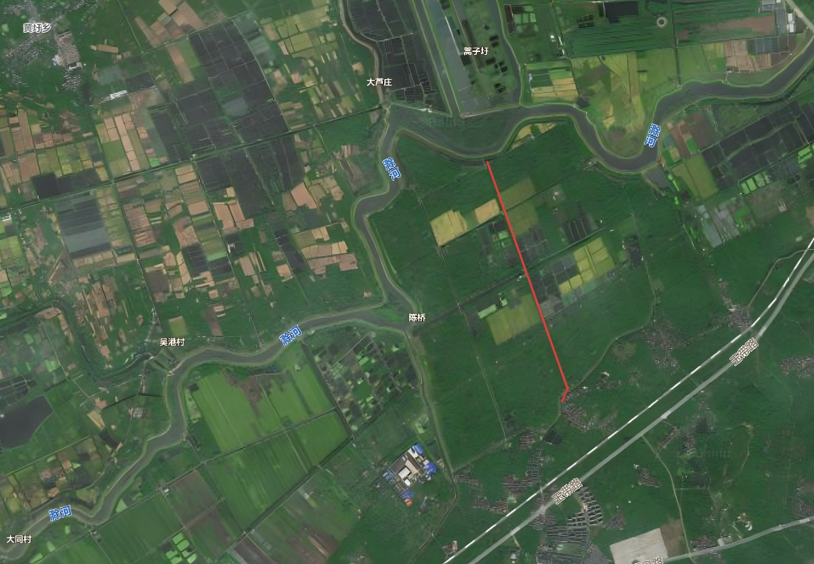
示意图：

龙窝路
龙窝路
序号 | 名称 | 管养要求 | 计量单位 | 数量 | 单价 | 小计
1 | 榉树A | 1.种类:榉树A 2.胸径或干径:胸径：20.1-22cm 3.株高、冠径:高度：700-750cm，冠幅：400-450cm 4.养护期:1年，1级养护 5.养护内容包括修剪、浇水、除草、施肥、病虫害防治及死亡后补植等 | 株 | 7
2 | 鸡爪槭B | 1.种类:鸡爪槭B 2.胸径或干径:D12.1-14cm 3.株高、冠径:H:250-300cm,P200-300cm 4.养护期:1年，1级养护 5.养护内容包括修剪、浇水、除草、施肥、病虫害防治及死亡后补植等 | 株 | 23
3 | 天鹅绒紫薇 | 1.种类:天鹅绒紫薇 2.胸径或干径:D10.1-11.9cm 3.加固方式：护桩 4.养护期:1年，1级养护 5.养护内容包括修剪、浇水、除草、施肥、病虫害防治及死亡后补植等 | 株 | 213
4 | 四川国旗红紫薇 | 1.种类:四川国旗红紫薇 2.胸径或干径:D10.1-11.9cm 3.株高、冠径:高度：＞350cm，冠幅：250-300cm 4.加固方式：护桩 5.养护期:1年，1级养护 6.养护内容包括修剪、浇水、除草、施肥、病虫害防治及死亡后补植等 | 株 | 153
5 | 独杆木槿 | 1.种类:独杆木槿 2.根盘直径:D8.1-10cm 3.冠丛高:H＞300cm,P250-300cm 4.养护期:1年，1级养护 5.养护内容包括修剪、浇水、除草、施肥、病虫害防治及死亡后补植等 | 株 | 112
6 | 金桂A | 1.种类:金桂A 2.冠丛高:＞500cm 3.蓬径:400-500cm 4.养护期:1年，1级养护 5.养护内容包括修剪、浇水、除草、施肥、病虫害防治及死亡后补植等 | 株 | 149
7 | 金桂B | 1.种类:金桂B 2.冠丛高:＞350cm 3.蓬径:280-300cm 4.养护期:1年，1级养护 5.养护内容包括修剪、浇水、除草、施肥、病虫害防治及死亡后补植等 | 株 | 9
8 | 丛生紫荆 | 1.种类:丛生紫荆 2.冠丛高:＞320cm 3.蓬径:＞200cm 4.养护期:1年，1级养护 5.养护内容包括修剪、浇水、除草、施肥、病虫害防治及死亡后补植等 | 株 | 34
9 | 木槿 | 1.种类:木槿 2.冠丛高:＞250cm 3.蓬径:＞200cm 4.养护期:1年，1级养护 5.养护内容包括修剪、浇水、除草、施肥、病虫害防治及死亡后补植等 | 株 | 3
10 | 木绣球 | 1.种类:木绣球 2.冠丛高:＞220cm 3.蓬径:＞200cm 4.养护期:1年 5.养护内容包括修剪、浇水、除草、施肥、病虫害防治及死亡后补植等 | 株 | 22
11 | 红叶石楠球 | 1.种类:红叶石楠球 2.冠丛高:100cm 3.蓬径:120cm 4.养护期:1年，1级养护 5.养护内容包括修剪、浇水、除草、施肥、病虫害防治及死亡后补植等 | 株 | 3
12 | 海桐球 | 1.种类:海桐球 2.冠丛高:100cm 3.蓬径:120cm 4.养护期:1年，1级养护 5.养护内容包括修剪、浇水、除草、施肥、病虫害防治及死亡后补植等 | 株 | 3
13 | 天鹅绒'紫薇（地被型） | 1.苗木、花卉种类:'天鹅绒'紫薇（地被型） 2.株高或蓬径:高度：40-50cm，冠幅：25-30cm 3.加固方式：护桩 4.养护期:1年，1级养护 5.养护内容包括修剪、浇水、除草、施肥、病虫害防治及死亡后补植等 | m2 | 171
14 | 锦绣杜鹃 | 1.苗木、花卉种类:锦绣杜鹃 2.株高或蓬径:高度：30-35cm，冠幅：20-25cm 3.养护期:1年，1级养护 4.养护内容包括修剪、浇水、除草、施肥、病虫害防治及死亡后补植等 | m2 | 253
15 | 金叶石菖蒲 | 1.花卉种类:金叶石菖蒲 2.株高或蓬径:高度：30-40cm，冠幅：20-30cm 3.养护期:1年，1级养护 4.养护内容包括修剪、浇水、除草、施肥、病虫害防治及死亡后补植等 | m2 | 91
16 | 美人蕉 | 1.花卉种类:美人蕉 2.株高或蓬径:高度：40-50cm，冠幅：20-25cm 3.养护期:1年，1级养护 4.养护内容包括修剪、浇水、除草、施肥、病虫害防治及死亡后补植等 | m2 | 194
17 | 常绿鸢尾+黄花石蒜 | 1.花卉种类:常绿鸢尾+黄花石蒜 2.株高或蓬径:高度：20-25cm，冠幅：15-20cm 3.养护期:1年，1级养护 4.养护内容包括修剪、浇水、除草、施肥、病虫害防治及死亡后补植等 | m2 | 39
18 | 翠芦莉A | 1.花卉种类:翠芦莉 2.株高或蓬径:高度：30-40cm，冠幅：20-30cm 3.养护期:1年，1级养护 4.养护内容包括修剪、浇水、除草、施肥、病虫害防治及死亡后补植等 | m2 | 681
19 | 黄花鸢尾 | 1.苗木、花卉种类:黄花鸢尾 2.株高或蓬径:高度：30-40cm，冠幅：20-25cm 3.养护期:1年，1级养护 4.养护内容包括修剪、浇水、除草、施肥、病虫害防治及死亡后补植等 | m2 | 815
20 | 染井吉野樱B | 1.种类:染井吉野樱B 2.胸径或干径:D12.1-14cm 3.株高、冠径:高度：350-400cm，冠幅：＞320cm 4.养护期:1年，1级养护 5.养护内容包括修剪、浇水、除草、施肥、病虫害防治及死亡后补植等 | 株 | 1
21 | 金边黄杨球 | 1.种类:金边黄杨球 2.冠丛高:120cm 3.蓬径:120cm 4.养护期:1年，1级养护 5.养护内容包括修剪、浇水、除草、施肥、病虫害防治及死亡后补植等 | 株 | 4
22 | 矮蒲苇 | 1.苗木、花卉种类:矮蒲苇 2.株高或蓬径:高度：40-50cm，冠幅：30-40cm 3.养护期:1年，1级养护 4.养护内容包括修剪、浇水、除草、施肥、病虫害防治及死亡后补植等 | m2 | 24
23 | 粉黛乱子草（直立型） | 1.苗木、花卉种类:粉黛乱子草（直立型） 2.株高或蓬径:高度：40-50cm,冠幅：25-30cm 3.养护期:1年，1级养护 4.养护内容包括修剪、浇水、除草、施肥、病虫害防治及死亡后补植等 | m2 | 241
24 | 羽绒狼尾草‘金红羽’ | 1.苗木、花卉种类:羽绒狼尾草‘金红羽’ 2.株高或蓬径:高度：20-25cm，冠幅：40-50cm 3.养护期:1年，1级养护 5.养护内容包括修剪、浇水、除草、施肥、病虫害防治及死亡后补植等 | m2 | 80
25 | 柳叶马鞭草 | 1.花卉种类:柳叶马鞭草（盆栽苗） 2.株高或蓬径:高度：30-40cm，冠幅：15-20cm 3.养护期:1年，1级养护 4.养护内容包括修剪、浇水、除草、施肥、病虫害防治及死亡后补植等 | m2 | 85
26 | 路易斯安娜鸢尾 | 1.花卉种类:路易斯安娜鸢尾 2.株高或蓬径:高度：40-50cm，冠幅：15-20cm 3.养护期:1年，1级养护 4.养护内容包括修剪、浇水、除草、施肥、病虫害防治及死亡后补植等 | m2 | 436
...
龙窝路
95 | 细叶麦冬 | 1.植物种类:细叶麦冬 2.株高或蓬径或芽数/株:高度：10-15，冠幅：10-15 3.养护期:1年，1级养护 4.养护内容包括修剪、浇水、除草、施肥、病虫害防治及死亡后补植等 | m2 | 3
96 | 常绿萱草+红花石蒜 | 1.花卉种类:常绿萱草+红花石蒜 2.株高或蓬径:高度：20-25cm，冠幅：15-20cm 3.养护期:1年，1级养护 4.养护内容包括修剪、浇水、除草、施肥、病虫害防治及死亡后补植等 | m2 | 1345
97 | 金叶石菖蒲 | 1.花卉种类:金叶石菖蒲 2.株高或蓬径:高度：20-30cm，冠幅：15-20cm 3.养护期:1年，1级养护 4.养护内容包括修剪、浇水、除草、施肥、病虫害防治及死亡后补植等 | m2 | 897
98 | 金边阔叶麦冬+红花石蒜 | 1.花卉种类:金边阔叶麦冬+红花石蒜 2.株高或蓬径:高度：20-25cm，冠幅：15-20cm 3.养护期:1年，1级养护 4.养护内容包括修剪、浇水、除草、施肥、病虫害防治及死亡后补植等 | m2 | 448
99 | 八仙花‘红色妈妈’ | 1.花卉种类:八仙花‘红色妈妈’ 2.株高或蓬径:高度：30-40cm，冠幅：20-25cm 3.养护期:1年，1级养护 4.养护内容包括修剪、浇水、除草、施肥、病虫害防治及死亡后补植等 | m2 | 124
100 | 金光菊‘金色风暴’ | 1.花卉种类:金光菊‘金色风暴’ 2.株高或蓬径:高度：30-40cm，冠幅：20-25cm 3.养护期:1年，1级养护 4.养护内容包括修剪、浇水、除草、施肥、病虫害防治及死亡后补植等 | m2 | 29
101 | 翠芦莉C | 1.花卉种类:翠芦莉 2.株高或蓬径:高度：30-50cm，冠幅：20-30cm 3.养护期:1年，1级养护 4.养护内容包括修剪、浇水、除草、施肥、病虫害防治及死亡后补植等 | m2 | 42
102 | 水莎草 | 1.植物种类:水莎草 2.株高或蓬径或芽数/株:高度：30-50，冠幅：20-30 3.养护期:1年，1级养护 4.养护内容包括修剪、浇水、除草、施肥、病虫害防治及死亡后补植等 | m2 | 11
103 | 旱伞草 | 1.植物种类:旱伞草 2.株高或蓬径或芽数/株:高度：30-50，冠幅：20-30 3.养护期:1年，1级养护 4.养护内容包括修剪、浇水、除草、施肥、病虫害防治及死亡后补植等 | m2 | 8

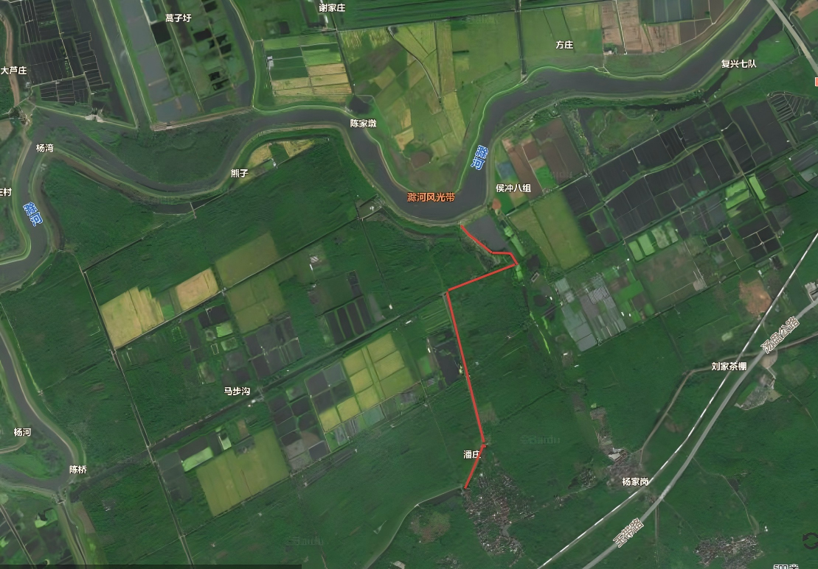

施桥路
...
施桥路
2 | 四川国旗红紫薇 | 1.种类:四川国旗红紫薇 2.胸径或干径:D10.1-11.9cm 3.株高、冠径:高度：＞350cm，冠幅：250-300cm 4.养护期:1年，2级养护 5.加固方式：护桩 6.养护内容包括修剪、浇水、除草、施肥、病虫害防治及死亡后补植等 | 株 | 86
3 | 红火箭紫薇 | 1.种类:红火箭紫薇 2.胸径或干径:D10.1-11.9cm 3.株高、冠径:高度：＞350cm，冠幅：250-300cm 4.养护期:1年，2级养护 5.加固方式：护桩 6.养护内容包括修剪、浇水、除草、施肥、病虫害防治及死亡后补植等 | 株 | 20
4 | 独杆木槿 | 1.种类:独杆木槿 2.根盘直径:D8.1-10cm 3.冠丛高:H＞300cm,P250-300cm 4.养护期:1年，2级养护 5.养护内容包括修剪、浇水、除草、施肥、病虫害防治及死亡后补植等 | 株 | 60
5 | 丛生紫荆 | 1.种类:丛生紫荆 2.冠丛高:＞320cm 3.蓬径:＞200cm 4.养护期:1年，2级养护 5.养护内容包括修剪、浇水、除草、施肥、病虫害防治及死亡后补植等 | 株 | 3
6 | 柳叶马鞭草(盆栽苗) | 1.苗木、花卉种类:柳叶马鞭草(盆栽苗) 2.株高或蓬径:高度：30-40cm，冠幅：20-30cm 3.养护期:1年，2级养护 4.养护内容包括修剪、浇水、除草、施肥、病虫害防治及死亡后补植等 | m2 | 48
7 | 百慕大+多年生黑麦草 | 1.草皮种类:百慕大+多年生黑麦草 2.养护期:1年，2级养护 3、养护内容包括修剪、浇水、除杂草、施肥、病虫害防治及死亡后补植等 | m2 | 6610
合计
 | 示意图：

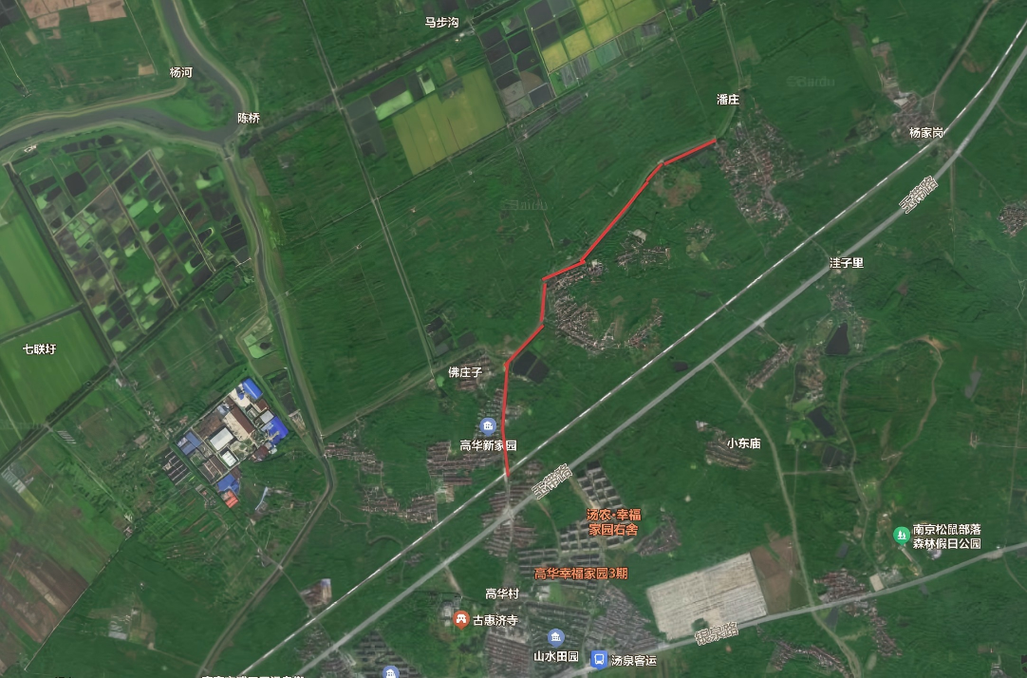

天泉路
...
天泉路
33 | 金叶石菖蒲 | 1.花卉种类:金叶石菖蒲 2.株高或蓬径:高度：30-40cm，冠幅：20-30cm 3.养护期:1年，1级养护 4.养护内容包括修剪、浇水、除草、施肥、病虫害防治及死亡后补植等 | m2 | 286
34 | 常绿萱草+黄花石蒜 | 1.花卉种类:常绿萱草+黄花石蒜 2.株高或蓬径:高度：20-25cm,冠幅：15-20cm 3.养护期:1年，1级养护 4.养护内容包括修剪、浇水、除草、施肥、病虫害防治及死亡后补植等 | m2 | 4382
35 | 金边阔叶麦冬+红花石蒜 | 1.花卉种类:金边阔叶麦冬+红花石蒜 2.株高或蓬径:高度：20-25cm,冠幅：15-20cm 3.养护期:1年，1级养护 4.养护内容包括修剪、浇水、除草、施肥、病虫害防治及死亡后补植等 | m2 | 2066
36 | 翠芦莉 | 1.苗木、花卉种类:翠芦莉 2.株高或蓬径:高度：30-40cm，冠幅：25-30cm 3.养护期:1年，1级养护 4.养护内容包括修剪、浇水、除草、施肥、病虫害防治及死亡后补植等 | m2 | 811
37 | 金钟花 | 1.苗木、花卉种类:金钟花 2.株高或蓬径:高度：35-40cm，冠幅：35-40cm 3.养护期:1年，1级养护 4.养护内容包括修剪、浇水、除草、施肥、病虫害防治及死亡后补植等 | m2 | 135
38 | 百慕大+多年生黑麦草 | 1.一年补撒两次草种，夏季百慕大，冬季黑麦草，不露土 2.养护内容包括场地平整、修剪、浇水、除草、施肥、病虫害防治及死亡后补植等 3.养护期:1年，1级养护 | m2 | 65766
39 | 撒花种 | 1.时令鲜花，一年2季 2.养护期:1年，1级养护 3.具体要求以甲方为主。 | m2 | 2000
 | 示意图：

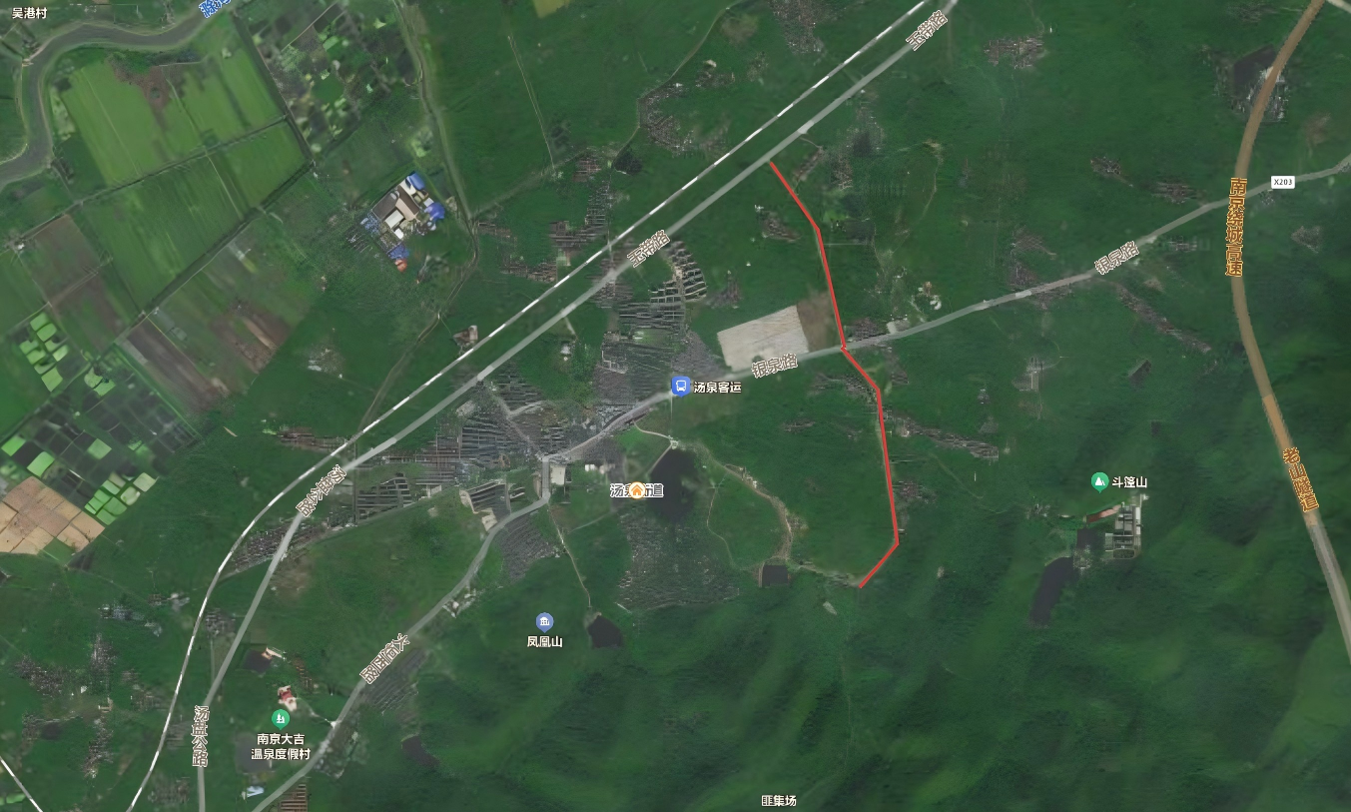

九龙路
...
九龙路
6 | 藤本月季 | 1.植物种类:藤本月季 2.地径:H＞130cm,P15-20cm 3.养护期:1年，2级养护 4.养护内容包括修剪、浇水、除草、施肥、病虫害防治及死亡后补植等 | m | 257
7 | 羽绒狼尾草 | 1.苗木、花卉种类:羽绒狼尾草 2.株高或蓬径:高度：50-60cm,冠幅：25-30cm 3.养护期:1年，2级养护 4.养护内容包括修剪、浇水、除草、施肥、病虫害防治及死亡后补植等 | m2 | 265
8 | 粉黛乱子草(直立型) | 1.苗木、花卉种类:粉黛乱子草(直立型) 2.株高或蓬径:高度：40-50cm，冠幅：20-25cm 3.养护期:1年，2级养护 4.养护内容包括修剪、浇水、除草、施肥、病虫害防治及死亡后补植等 | m2 | 1008
9 | 紫叶狼尾草 | 1.苗木、花卉种类:紫叶狼尾草 2.株高或蓬径:高度：40-50cm,冠幅：20-25cm 3.养护期:1年，2级养护 4.养护内容包括修剪、浇水、除草、施肥、病虫害防治及死亡后补植等 | m2 | 362
10 | 地被月季 | 1.花卉种类:地被月季 2.株高或蓬径:高度：25-30cm，冠幅：15-25cm 3.养护期:1年，2级养护 4.养护内容包括修剪、浇水、除草、施肥、病虫害防治及死亡后补植等 | m2 | 790
11 | 红花酢浆草 | 1.花卉种类:红花酢浆草 2.株高或蓬径:高度：15-20cm，冠幅：20-30cm 3.养护期:1年，2级养护 4.养护内容包括修剪、浇水、除草、施肥、病虫害防治及死亡后补植等 | m2 | 85
12 | 百慕大+多年生黑麦草 | 1.夏季百慕大，冬季黑麦草 2.养护内容包括场地平整、修剪、浇水、除草、施肥、病虫害防治及死亡后补植等 3.养护期:1年，2级养护 | m2 | 1142
合计

 | 示意图：
